Sheet1
C#学習課題「縦横断作図システム」
 | この「縦横断作図システム」は私がかなり前にVisualBasic V6で開発したシステムです。
 | この「縦横断作図システム」をC＃で作り直す課題です。

 | １．システムの概要
 |  | １－１．縦横断図
 |  |  | 縦横断図という「図」は道路工事を施工する場合は必ず作図して国土交通省へ提出するものです。
 |  |  | 詳しい内容までは把握していませんが、道路を作る際は「測量」をしてその形を図面にしなければなりません。
 |  |  | 「縦横断作図システム」はその測量した測量値を入力して測量図面を作図するシステムです。

 |  | １－２．縦断図
 |  |  | 縦横断作図システムは縦断図と横断図を作図します。
 |  |  | 縦断図は道路を縦に表す図面で道路の縦軸の高さを図面にします。
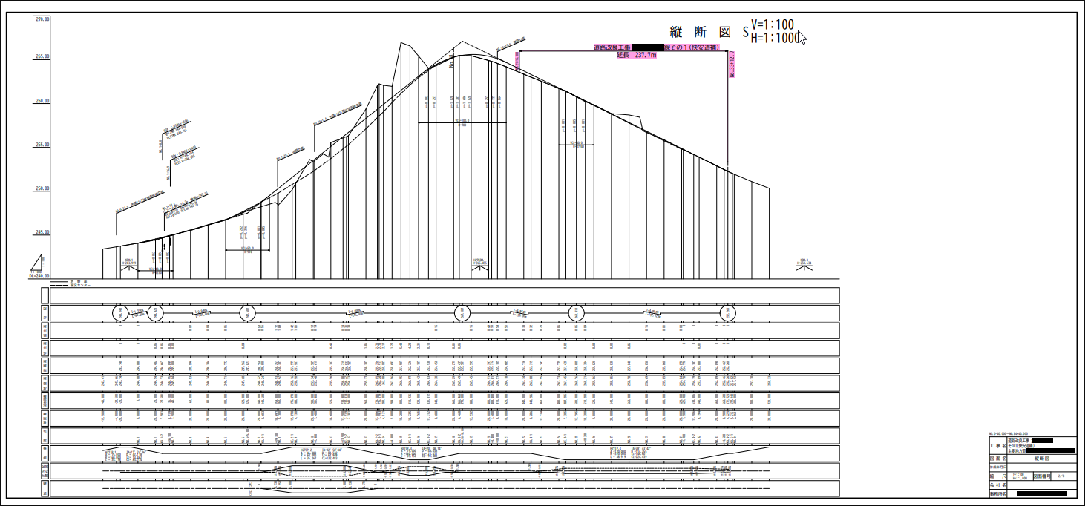

 |  | １－３．横断図
 |  |  | 横断図は道路を横に表す図面で、道路の横軸の高さを図面にします。
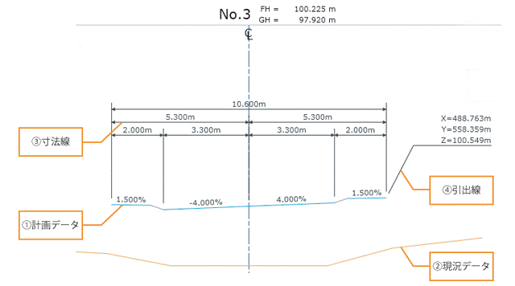

 |  | １－４．測量データ
 |  |  | 上記で説明した図面を作成するために現状の道路を測量してその数値を測量者はノートに書き込み、
 |  |  | 会社の事務所に戻ってパソコンへ入力します。
 |  |  | 縦断図、横断図とも現状の道路の高さがあり、発注者から求められた舗装を道路に施工します。
 |  |  | 道路は基本的に５層構造になっていて、それぞれの層には敷き詰める材料がちがいますので、
 |  |  | 各材料はこの測量値から積算をして舗道工事の工事金額を算出します。

 | ２．システムの画面
 |  | 以下に現状システムの画面を添付します。
 |  | ２－１．メニュー画面
 |  |  |  | このシステムの画面は全７つの画面で構成されています。
 |  |  |  | この課題ではすべてを作成するつもりはありませんが、とりあえず「工事情報登録・編集」画面と「縦断計画」画面を作ってもらう予定ですので
 |  |  |  | メニュー画面を含めると３画面を作ります。
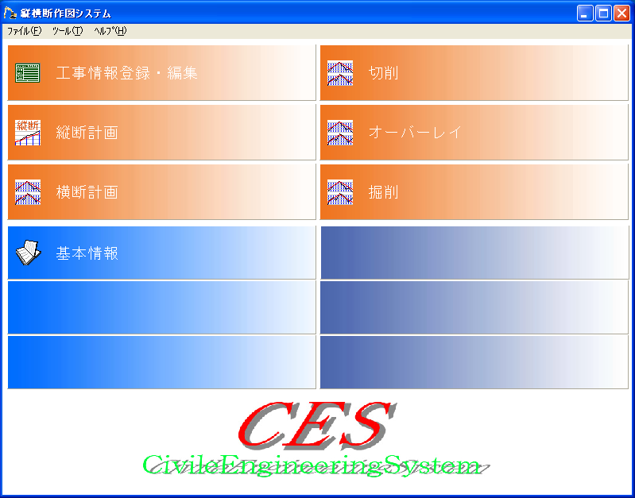

 |  | ２－２．工事登録画面
 |  |  |  | 道路舗装会社は年間大小さまざまな道路工事をおこないますので、測量値はこの工事名別に管理します。
 |  |  |  | 紙をファイルするときの背表紙のようなものです。
 |  |  |  | 以下の画面はいろいろと入力項目がありますが、各項目の意味はまた別途説明します。
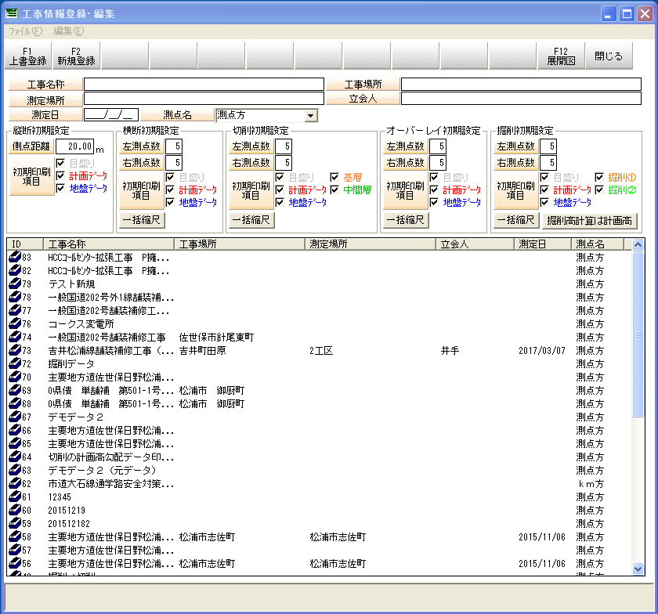

 |  | ２－３．縦断図測定値入力（メニュー画面では縦断計画となってます。）
 |  |  |  | 縦断図を作成する画面です。
 |  |  |  | 画面上部の表は足底した測量値を入力する表で、測定値を入力すると画面下部の図面が描かれます。
 |  |  |  | 入力表の項目も別途説明します。
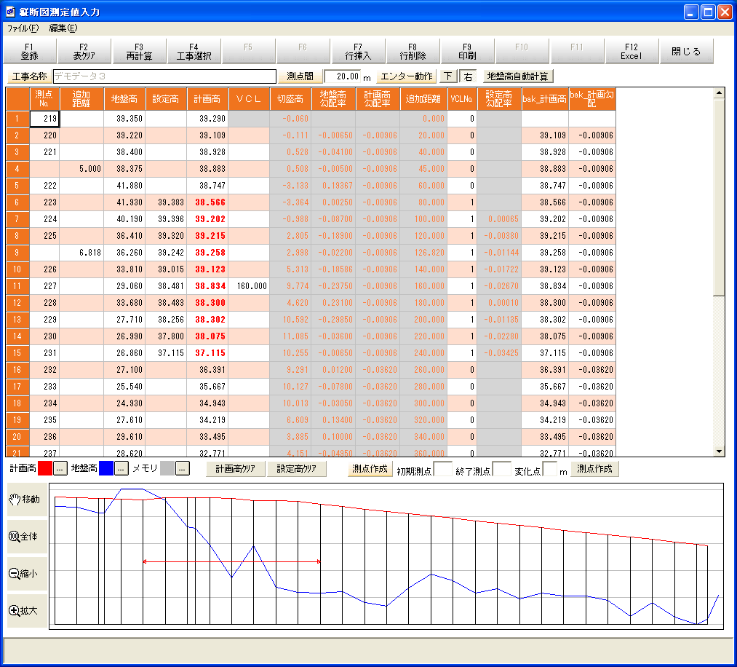

 | ３．進捗方法
 |  | この案件は課題ではありますが以下のプロジェクト進捗に従って進めていこうと思います。
 |  | ① | 要件定義
 |  | ② | 概要設計
 |  | ③ | 画面設計
 |  | ④ | データベース設計
 |  | ⑤ | 詳細設計
 |  | ⑥ | 動作テスト

 |  | 上記の①要件定義～②概要設計についてはすでに済んでるという形で進め、履修者は画面設計から作業を行ってみましょう。
 |  | また、設計書の書式については私が準備しますので、その書式にのっとって記載をしてもらいます。

 |  | 設計書の書式や書き方以外にも通常「規約」を設けている開発会社は多いです。
 |  | 例えば。。。
 |  |  | ・ | 設計書の項番は３段階まで
 |  |  | ・ | 変数名やメソッド名の命名規約
 |  |  | ・ | データベース、インスタンス、フィールドなどの命名規約
 |  |  | ・ | コーディング規約
 |  | などなどです。
 |  | 余り規約を作りすぎて「縛り」をきつくしてしまうと、工数ばかりがかかってしまいますので
 |  | 重要視しないようにします。

 |  | まずは私が用意した書式とテンプレートに従って画面設計書を作ってもらいます。

